概要
■概要

・実現したい機能
画面遷移（アクティビティの変更）

・アプリの挙動
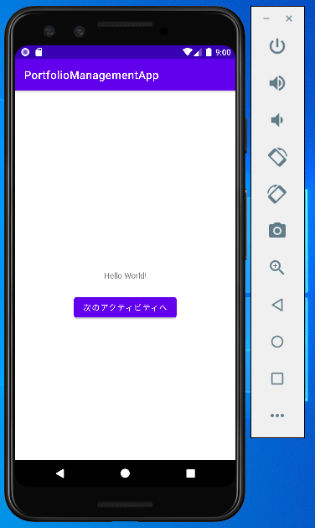
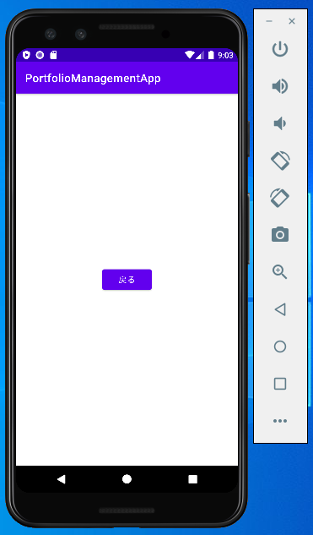

遷移

